Diagramm1
 | Tabelle1!#REF!
 | 1

Tabelle1
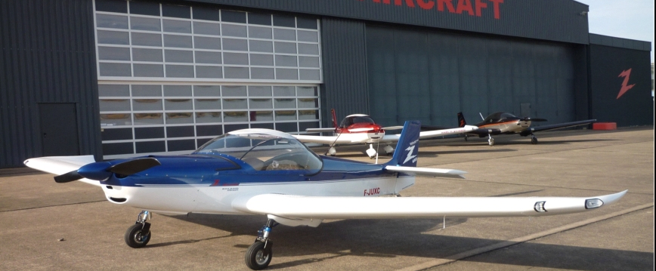

 | ROLAND AIRCRAFT |  |  |  | Tel.: +49 (0) 2652 934 685
 | Am Flugplatz 12 |  |  |  | Fax: +49 (0) 2652 934 686
 | D - 56743 Mendig |  |  |  | www.roland-aircraft.de

 | Le Z-602 exclusiv est pourvu de détails optiques et aérodynamiques hors pair. L'intérieur est très raffiné. Une vitesse élevée, des sièges confortables combinés avec de grandes soutes à bagages dans les ailes en font l'outils idéal pour les pilotes à la découverte d'horizons lointains.
Z-602 exclusiv
MTOW 525 kg - 600 kg

Equipement de série: |  |  |  | prix pour | 2026-01
Fuselage en: | Aluminium qualité aéronautique, toutes pièces fraisées sans bavures
Anticorrosion: | Anticorrosion partielle (surfaces de contacte seulement)
Vis: | Normes de l´aviation
L´aile: | Rivets fraisée dans le bord d'attaque de l'aile
Matériel de montage divers: | Roulements, chemins de câbles, fixations,
 | système de verrouillage, etc. de haute qualité
Cowling: | Capots moteurs en carbone avec visserie rapide
Canopy: | avec amortisseurs et fermeture à clefs, Acrylique teinté avec protection UV
Instruments de bord: | Anémomètre, altimètre,
 | Compte-tours, compas magnétique
Ecran d'infos suppl.: | Affichage de position volets, Voltage
 | Température externe et Indication du Voltage (display LCD)
 | Bille
 | Jauge essence électrique
 | Pression et température d'huile
 | Température d'eau
 | Starter
 | Commutateur de protection contre les surintensités (Automatique)

Clefs: | de démarrage avec contrôle de circuits D/G
Moteur: | Rotax 912 ULS/ 100 PS
 | avec accouplement
 | et grande démarreur
 | Système d'échappement en acier inoxydable
 | Pompe à essence auxiliaire
 | Airbox en carbone (boite filtre à air)
Paroie coupe-feu: | Acier inoxydable
Durites: | Tuyaux de carburant avec protection thermique

 |  |  |  |  | 1/4

Batterie: | Gel - aucune maitenance, standard 17 Ah, 12 V, approx. 6 kg
Réservoirs de carburant: | Dans les ailes avec pompe électrique, 2x 80 l
Bouchons réservoirs: | Avec fermeture à clefs Newton
Sélecteur de réservoirs: | Newton - (Off/droit/gauche) de haute qualité
Hélice: | Hélice à deux pales en Carbone réglable sur sol
Volets: | Intrados avec commande électrique
Compensateur: | Avec réglage électrique
Câblage: | Câbles dans chemin de câbles avec protection
 | Connexion centrale à la paroie coupe-feu
Ceintures de sécurité: | Ceinture de sécurité 4-points
Train d'atterrissage: | Suspension hydro-pneumatique, très robuste, pour tous terrains
Roues: | Jantes en aluminium fraisées dans la masse
 | Taille des pneus 4.00-6
 | Freins hydrauliques à disques avec étriers a deux pistons, coté pilote
Freins: | Frein à pied, frein de roue indépendant
Finition intérieur: | Avec tapis et vides poches en matière légère.
 | Intérieurs personnalisés de haute qualité, Matériau durable et léger
 | Console centrale rembourrée avec compartiment de rangement
 | Poches de rangement pour les cartes et les petites pièces au longeron
Ventilation de la cabine: | Bouches d'aération réglables.
Chauffage: | Habitacle avec échangeur sur pot d'échappement.
Soute à bagages: | Intérieur derrière les sièges (10 kg), Porte bagage derrière
 | les sièges modifié. Compartiments à bagages dans les ailes (2x 15 kg)
 | Bande antidérapantes
Arrimage: | 3 anneaux d'arrimage

Équipement de base: |  | HTVA | TVA 19% | TVA 19% incl.
Train tricycle |  | 91,176.47 | 17,323.53 | 108,500.00 | €
Train classique |  | 91,176.47 | 17,323.53 | 108,500.00 | €
Train classique en version rentrant (RG) |  | 101,008.40 | 19,191.60 | 120,200.00 | €

Z-602 exclusiv |  |  | Prix en Euro TVA 19% incl. | configuration choisie
Tricycle, standard |  |  | 108,500.00
Suspension hydro-pneumatique roue avant |  |  | Standard
Train classique |  |  | 108,500.00
Suspension hydro-pneum., train d´atterrissage principal |  |  | Standard
Train classique en version rentrant (RG) |  |  | 120,200.00
Suspension hydro-pneum., train d´atterrissage principal |  |  | Standard
Équipements supplémentaires
Prise 12V 2x |  |  | 68.00
2x USB |  |  | 80.00
Pression essence |  |  | 155.00
Horodateur à minute, differentes versions |  |  | 95.00
Capteur de pression de Pitot |  |  | 150.00

 |  |  |  |  | 2/4

Radio 833 avec antenne, 1x PTT, fusibles inclus |  |  | 2,850.00
PTT pour copilote |  |  | 50.00
Manche avec compensation electrique+ PTT |  | majoration | 580.00
Transpondeur, Mode S, antenne |  |  | 3,250.00
Manifold Pressure, Pression d'admission, |  |  | 265.00
Aileron avec compensation electric avec affichage |  |  | 680.00
Variomètre |  |  | 295.00
Compass vertical |  | majoration | 285.00
Avertisseur de collision avec affichage, sans programmation |  |  | 2,370.00
Programmation sur demande
ELT Kannad Integra EASY EVO kit complet |  |  | 1,990.00
Installation selon l'effort avec-sans télécommande
Hélices
Hélice 2-pales en carbone, réglage él., casserole en carb. |  | majoration | 5,800.00
Hélice 3-pales en carbone, réglage au sol |  | majoration | 1,000.00
Hélice 3-pales en carbone, réglage électrique, fileur |  | majoration | 6,800.00
Régulateur de constant speed électronique |  |  | 890.00
Hélice équilibré électriquement sur moteur |  |  | 250.00
Peintures
Peinture mono couleur |  |  | 6,200.00
Autres couleurs sur demande |  | majoration
Peinture deux couleurs - séparation rectiligne |  | majoration | 2,000.00
Peinture métallique |  | majoration | 800.00
Décor bandes rectilignes |  |  | 600.00
Film adhesif, immatriculation number, montagne |  |  | 350.00
Anticorrosion intégral |  |  | 1,700.00
Autres options

Parachute de secours, Junkers magnum avec acces., MTOW 600 kg |  |  | 7,995.00
Parachute de secours, Junkers magnum avec acces., MTOW 540 kg |  |  | 6,965.00
Manette de gaz et pédales de freins dédoublés |  | pour copilote (écollage) | 980.00
Frein parking électrique |  |  | 525.00

Batterie - 86 Wh, 13,2 V , LIFEPO , ca. 1,6 kg |  | majoration | 280.00
Préchauffage huile moteur, 220 V |  |  | 420.00
Préchauffage eau de refroidissement, 220 V |  |  | 420.00
Reglage de léctrique du flux d áir de refrodissement d´huile |  |  | 420.00

Feux de navigation sur les ailes rouge/vert, Highpower LED |  |  | 1,200.00
Phare d'atterrissage gauche , Highpower LED |  |  | 500.00
Phare d'atterrissage droit, Highpower LED |  |  | 500.00
Accouplement de remorquage avec une quantité supplémentaire radiateur d'huile |  |  | 4,450.00

 |  |  |  |  | 3/4

marche pie, aide á l´embarquement |  |  | 600.00

Carénage des roues (2 roues), Train classique |  | Carbone | 1,800.00
Carénage des roues (3 roues), Tricycle |  | Carbone | 1,800.00

Démarrage externe (prise) charge possible, pour batterie |  |  | 200.00
Démarrage externe (câble de connexion) |  |  | 70.00

Coussin arrière supplémentaires |  | pièce | 95.00
...

